상품제안서
핫팩70g+수면양말+터치장갑+칼라파우치세트 | 상품코드: S25046

 |  |  |  |  |  |  | 02-713-8555 | www.synergygift.co.kr
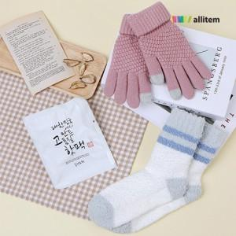

【상세/제작정보】

【인쇄/포장옵션】 | 실크, 스티커 / 컬러파우치

【공급단가】 | 수량 | 100~ | 300~ | 500~ | 1,000~ | 3,000~
*VAT별도 | 단가 | 4,550원 | 4,300원 | 4,090원 | 3,990원 | 3,920원

【상품 URL】 | https://www.synergygift.co.kr:443/src/goods_detail.php?gdno=25046

